图表汇总
测试数据图表汇总
生成时间: 2026-01-30 13:47:07
配置数量: 2 | 最大循环数: 1

配置: sa_N77_25_b77_bw100_scs30_LOW
参数: band:77 bw:100 scs:30 range:LOW
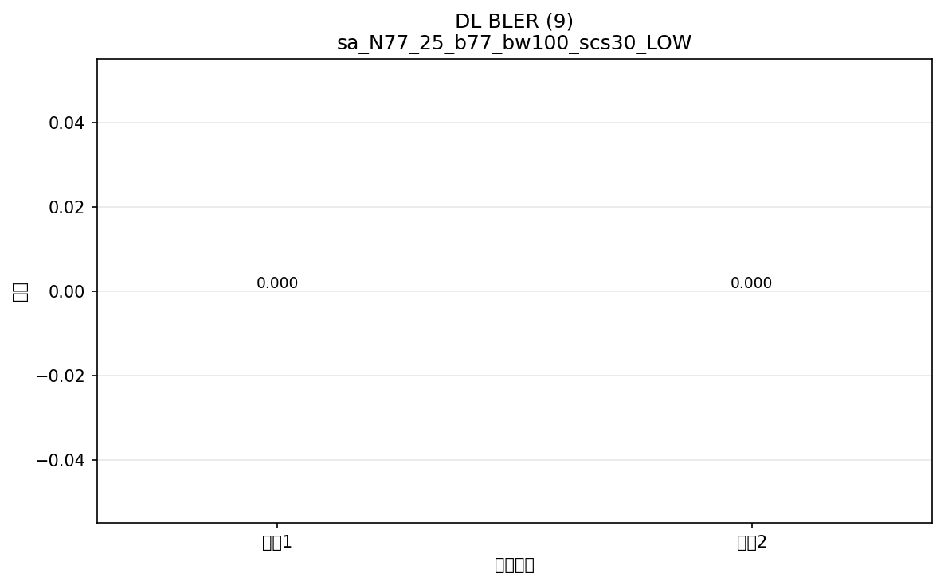

命令: FETCh:NR:BLER:DL:RESult?
提取位置: 9
循环数据: | 循环1: 0.000
 | 循环2: 0.000

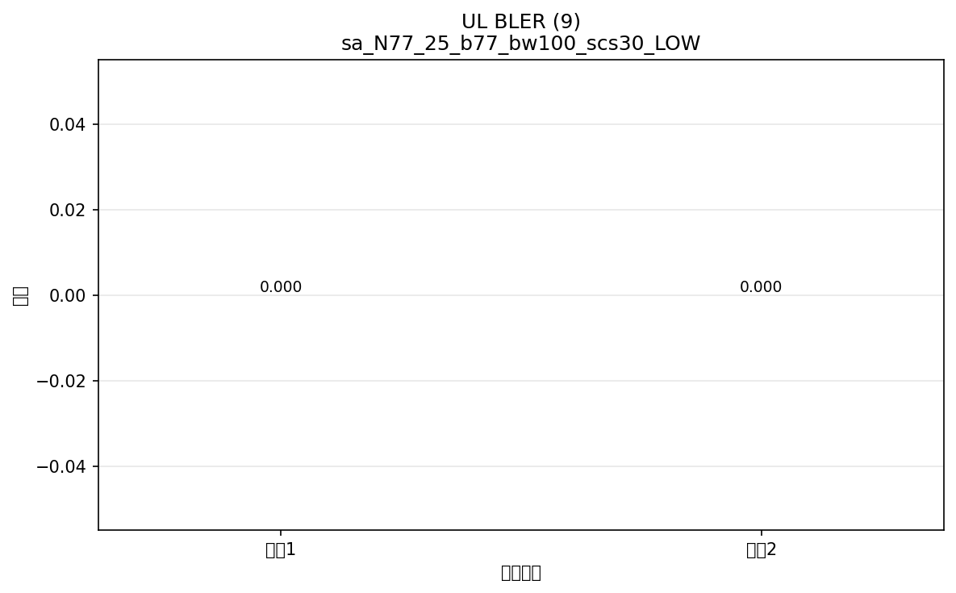

命令: FETCh:NR:BLER:UL:RESult?
提取位置: 9
循环数据: | 循环1: 0.000
 | 循环2: 0.000

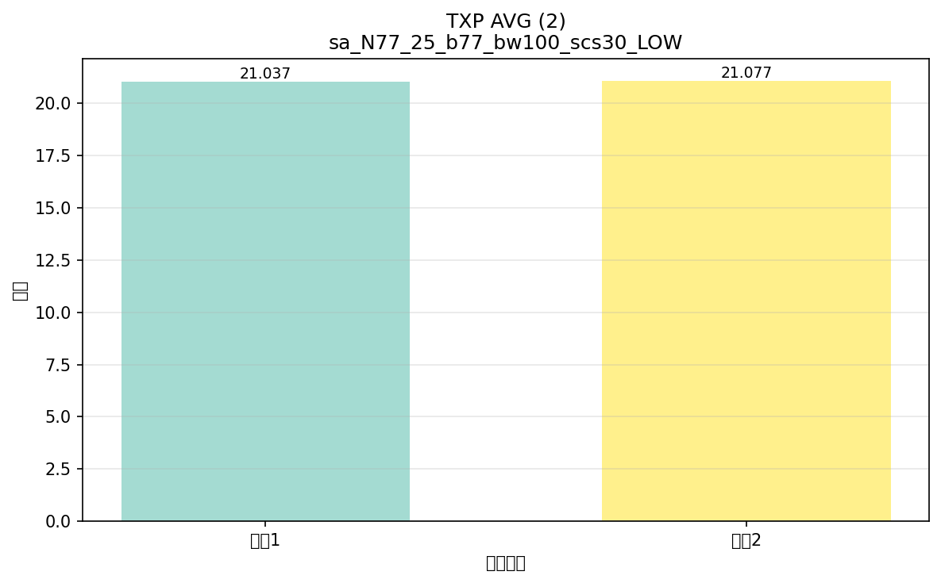

命令: FETCh:NR:MEValuation:TXP:AVG?
提取位置: 2
循环数据: | 循环1: 21.037
 | 循环2: 21.077

配置: sa_N78_25_b78_bw100_scs30_LOW
参数: band:78 bw:100 scs:30 range:LOW


命令: FETCh:NR:BLER:DL:RESult?
提取位置: 9
循环数据: | 循环1: 0.000
 | 循环2: 0.000



命令: FETCh:NR:BLER:UL:RESult?
提取位置: 9
循环数据: | 循环1: 0.000
 | 循环2: 0.000



命令: FETCh:NR:MEValuation:TXP:AVG?
提取位置: 2
循环数据: | 循环1: 21.098
 | 循环2: 21.084

横向对比
配置横向对比图表
将所有配置的相同指标放在一起对比，一眼看出哪个配置出问题

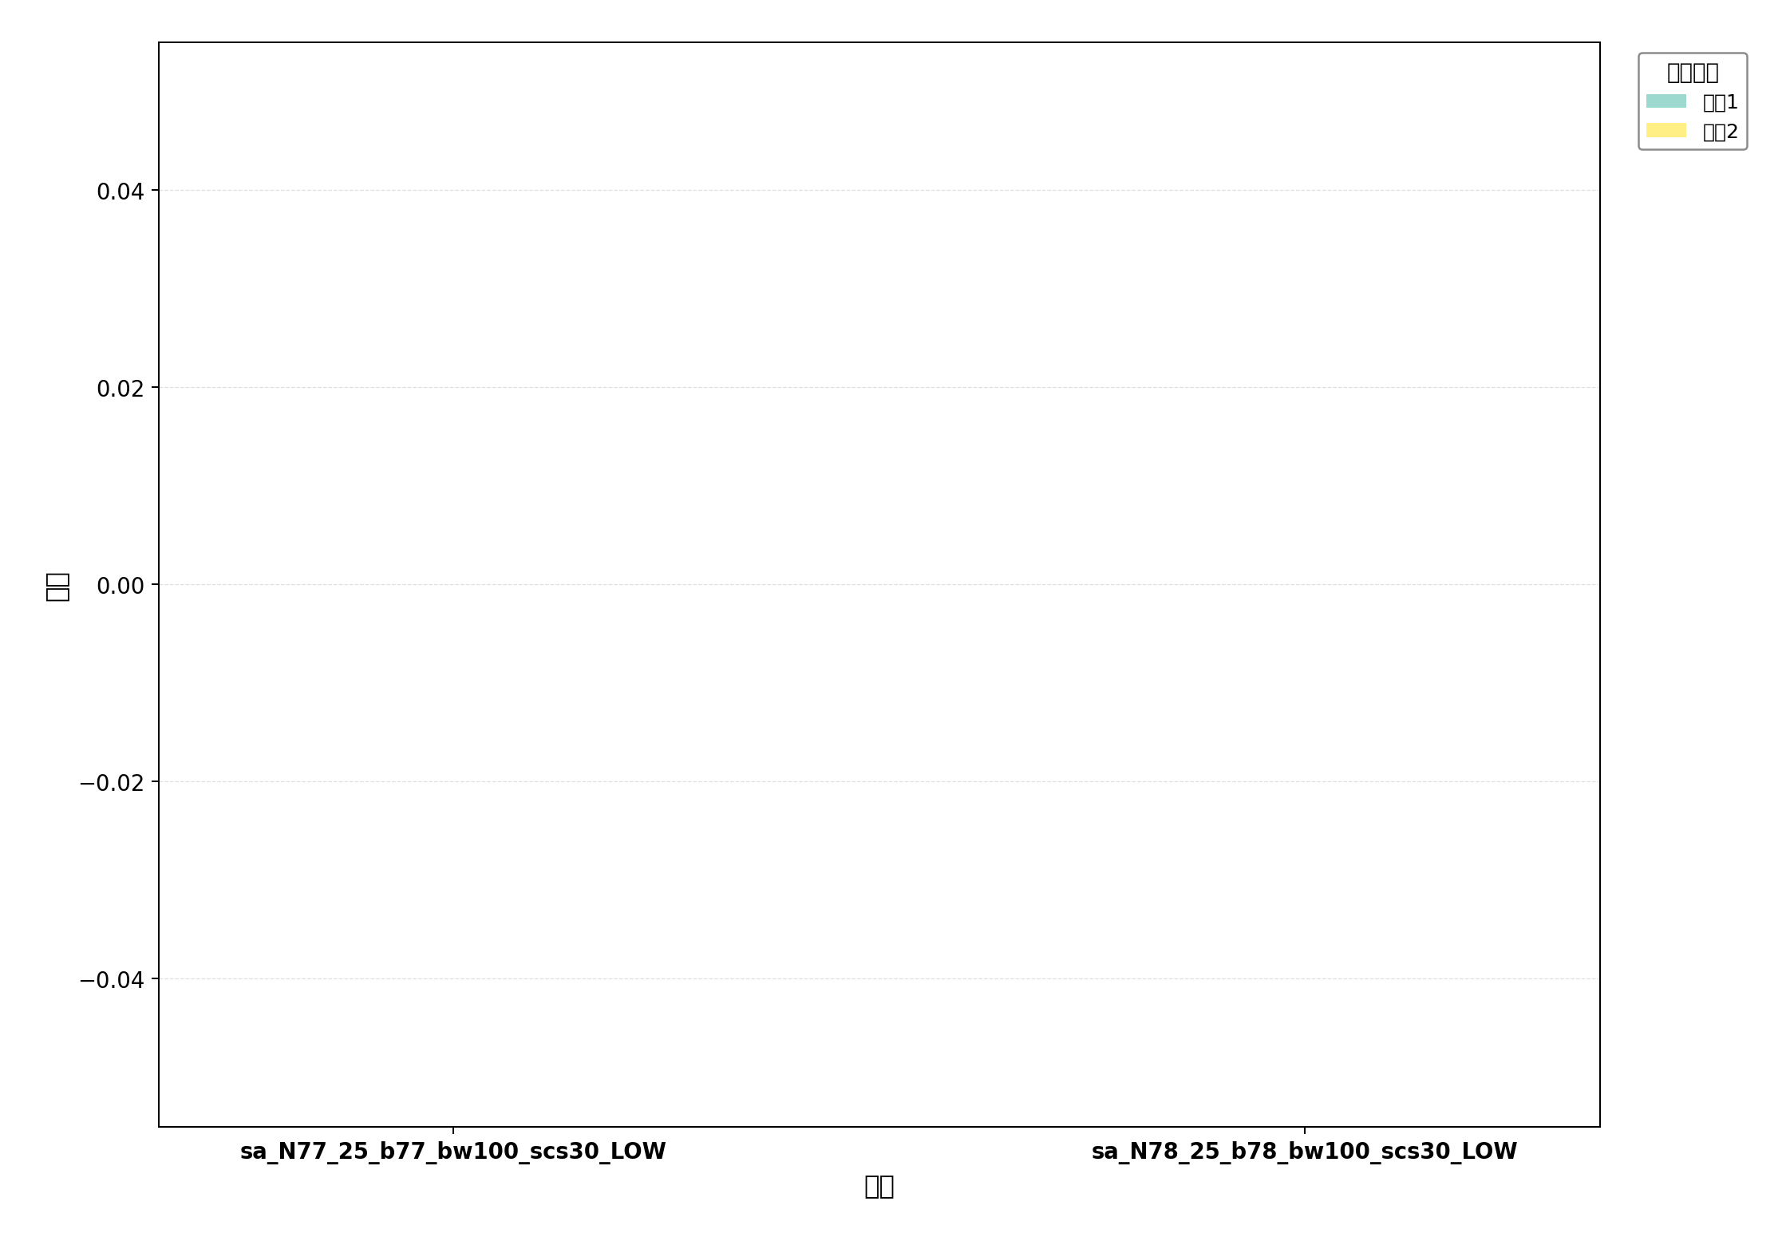

命令: UL BLER
提取位置: 9
配置数量: 2

命令: DL BLER
提取位置: 9
配置数量: 2

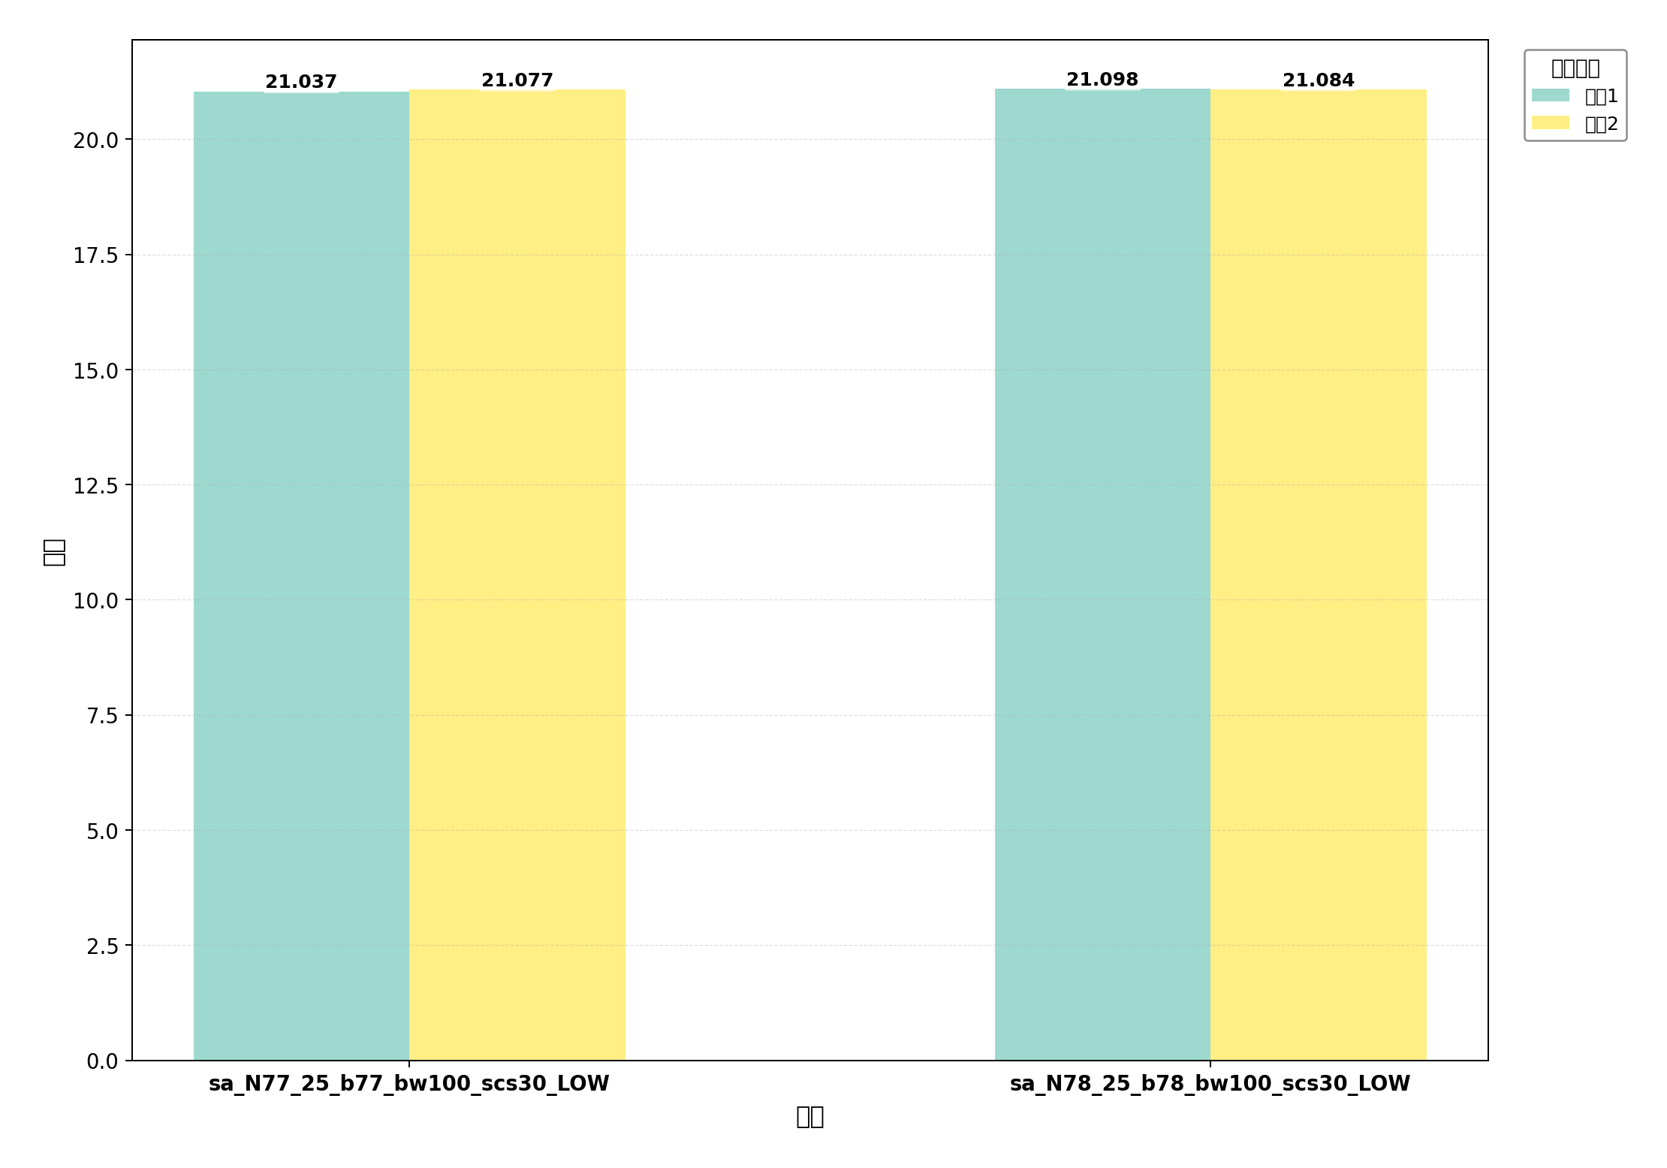

命令: TXP AVG
提取位置: 2
配置数量: 2

